订单数量
商店 | TJX & MARSHALLS | 工厂： |  | 数量： | 1800 | 货期： | 2025-07-20 |  | 制单： | 2025-06-11
订单PO# | 009788 | 款号 | SAJD018TJ |  |  | 面料：
尺码搭配 |  | 颜色英文 | 客款号 | XS | S | M | L | XL | 尺码配比 | 总计
颜色
主身色
浅灰绿色印花 | SAP0077-V1C16 | DESERT SAGE FLORAL | SAJD018TJ-DS | 300 | 300 | 600 | 300 | 300 | 1-1-2-1-1 | 1800
总计 |  |  |  |  |  |  |  |  | 总合计 | 1800

 |  |  |  |  | 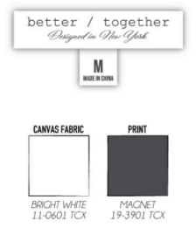 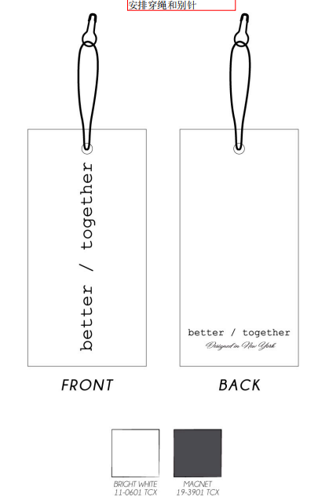 示意图(洗标内容要更新)

